amadinda1
Xylophon amadinda aus Uganda

Aufnahmen von Ulrich Wegner (publiziert 1990)
 |  |  |  |  |  |  |  |  | Für den Maqam-Player
 |  | Intervall |  |  |  | äquid. |  |  | (schwarze Tasten)
Nr. | orig. | Intervall | temp. | Taste | Centabw. | Hz | Centabw. | äqui/orig | Taste | Centabw. | äqui
2h | 1129 |  | 1108.73 | c#³ | 31.36 | 1120.00 | 17.51 | -13.86 | c#³ | 31.36 | 17.51
1h | 968 | 266.36 | 987.77 | h² | -35.00 | 975.02 | -22.49 | 12.50 | b² | 65.00 | 77.50
5m | 847 | 231.17 | 830.61 | g#² | 33.83 | 848.80 | 37.51 | 3.68 | g#² | 33.83 | 37.51
4m | 733 | 250.26 | 739.99 | f#² | -16.43 | 738.92 | -2.49 | 13.94 | f#² | -16.43 | -2.49
3m | 646 | 218.73 | 659.26 | e² | -35.16 | 643.27 | -42.49 | -7.33 | d#² | 64.84 | 35.16
2m | 561 | 244.24 | 554.37 | c#² | 20.60 | 560.00 | 17.51 | -3.09 | c#² | 20.60 | 17.51
1m | 483 | 259.17 | 493.88 | h' | -38.58 | 487.51 | -22.49 | 16.08 | b' | 61.42 | 77.50
5t | 420 | 241.96 | 415.30 | g#' | 19.46 | 424.40 | 37.51 | 18.04 | g#' | 19.46 | 37.51
4t | 366 | 238.25 | 369.99 | f#' | -18.79 | 369.46 | -2.49 | 16.30 | f#' | -18.79 | -2.49
3t | 320 | 232.53 | 311.13 | d#' | 48.68 | 321.64 | 57.51 | 8.83 | d#' | 48.68 | 57.51
2t | 280 | 231.17 | 277.18 | c#' | 17.51 | 280.00 | 17.51 | 0.00 | c#' | 17.51 | 17.51
1t | 241 | 259.67 | 246.94 | h | -42.16 | 243.75 | -22.49 | 19.67 | b | 57.80 | 77.50

Tonhöhenverlauf (logarithmisch )

amadinda2
Xylophon aus Uaganda u.a.

Quelle: Video https://www.youtube.com/watch?v=hBCUwAU-9jM

Taste |  | Messung | Intervall | Taste | temp. | Centabw. | Äqui | orig/äqui
c" | 1 | 526 |  | c" | 523.25 | 9.07 | 526.00 | 0.00
a' | 2 | 443 | 297.31 | a' | 440.00 | 11.76 | 457.91 | -57.31
g' | 3 | 384 | 247.44 | g' | 392.00 | -35.68 | 398.63 | -64.75
e' | 4 | 329 | 267.62 | e' | 329.63 | -3.30 | 347.03 | -92.37
d' | 5 | 290 | 218.44 | d' | 293.66 | -21.74 | 302.11 | -70.81
c' | 6 | 254 | 229.47 | c' | 261.63 | -51.21 | 263.00 | -60.28
a | 7 | 221.5 | 237.03 | a | 220.00 | 11.76 | 228.95 | -57.31
g | 8 | 190 | 265.57 | g | 164.81 | 246.20 | 199.32 | -82.88

 |  |  |  |  |  | Messung bei Nr.7:

 |  |  |  |  |  |  | tiefster | 2. höchster | spätere
 |  |  |  |  |  | gesamt | 210 (gis) | 444 a | 1328 e | 2112 c
 |  |  |  |  |  | anfang | 215 a | 442 a | 1316 e | 2125 c
 |  |  |  |  |  | mitte1 | 209 gis | 444 a | 1329 e | 2097 c
 |  |  |  |  |  | mitte2 | 204 gis | 440 a | 1260 dis | 2118 c
 |  |  |  |  |  | auskling1 | 187 fis | 445 a | 1330 e | 2117 c
 |  |  |  |  |  | auskling2 | 193 g | 442 a | 1253 dis | 2114 c

amadidan12
 | amadinda 1 |  |  |  |  |  |  |  |  |  |  |  |  |  | amadinda 3
 | Messung | Intervall | Taste | Centabw. |  |  |  |  |  |  |  |  |  |  |  |  |  |  |  |  | amadinda1 | Taste | amadinda2 | amadinda3 | Äqui | Abw. 1 | Abw. 2 | Abw. 3
 | 1129 |  | c#³ | 31.36 |  |  |  |  |  |  |  |  |  |  |  |  |  |  |  |  | Intervall | c#³ | Intervall | Intervall |  | Prozent | Prozent | Prozent
 | 968 | 266.36 | h² | -35.00 | amadinda 2 |  |  |  |  |  |  |  |  |  |  | Hz | T | Interv | temp. | Centabw. | 266.36 | h² |  |  | 240 | -10.98
 | 847 | 231.17 | g#² | 33.83 | Messung | Intervall | Taste | Centabw. | Messung | Intervall | Taste | temp | Centabw. | Unterschied | 2 | 816 | as |  | 830.61 | -30.72 | 231.17 | g#² |  |  | 240 | 3.68
 | 733 | 250.26 | f#² | -16.43 |  |  |  |  | aminda2 |  |  |  |  | in Promille | 1 | 722 | ges | 211.88 | 739.99 | -42.61 | 250.26 | f#² |  | 211.88 | 240 | -4.27 |  | 11.71
e² | 646 | 218.73 | e² | -35.16 | 526 |  | c" | 9.07 | 667.19 |  | e | 659.26 | 20.71 | 31.76 | 5 | 624 | es | 252.54 | 622.26 | 4.83 | 218.73 | e² |  | 252.54 | 240 | 8.86 |  | -5.23
c#² | 561 | 244.24 | c#² | 20.60 | 443 | 297.31 | a' | 11.76 | 561.91 | 297.31 | c# | 554.37 | 23.40 | 1.62 | 4 | 534 | des | 269.65 | 554.37 | -64.80 | 244.24 | c#² | 297.31 | 269.65 | 240 | -1.77 | -23.88 | -12.35
h' | 483 | 259.17 | h' | -38.58 | 384 | 247.44 | g' | -35.68 | 487.07 | 247.44 | h | 493.88 | -24.04 | 8.36 | 3 | 466 | b | 235.81 | 466.20 | -0.74 | 259.17 | h' | 247.44 | 235.81 | 240 | -7.99 | -3.10 | 1.75
g#' | 420 | 241.96 | g#' | 19.46 | 329 | 267.62 | e' | -3.30 | 417.31 | 267.62 | g# | 415.30 | 8.34 | 6.44 | 2 | 408 | as | 230.11 | 415.30 | -30.72 | 241.96 | g#' | 267.62 | 230.11 | 240 | -0.82 | -11.51 | 4.12
f#' | 366 | 238.25 | f#' | -18.79 | 290 | 218.44 | d' | -21.74 | 367.84 | 218.44 | f# | 369.99 | -10.10 | 5.01 | 1 | 359 | ges | 221.50 | 369.99 | -52.22 | 238.25 | f#' | 218.44 | 221.50 | 240 | 0.73 | 8.98 | 7.71
d#' | 320 | 232.53 | d#' | 48.68 | 254 | 229.47 | c' | -51.21 | 322.18 | 229.47 | d# | 311.13 | 60.43 | 6.76 | 5 | 310 | es | 254.06 | 311.13 | -6.28 | 232.53 | d#' | 229.47 | 254.06 | 240 | 3.11 | 4.39 | -5.86
c#' | 280 | 231.17 | c#' | 17.51 | 221.5 | 237.03 | a | 11.76 | 280.96 | 237.03 | c# | 277.18 | 23.40 | 3.40 | 4 | 271 | des | 232.77 | 277.18 | -39.05 | 231.17 | c#' | 237.03 | 232.77 | 240 | 3.68 | 1.24 | 3.01
h | 241 | 259.67 | h | -42.16 | 190 | 265.57 | g | 246.20 | 241.00 | 265.57 | h | 246.94 | -42.16 | 0.00 | 3 | 233 | b | 261.56 | 233.1 | -0.74 | 259.67 | h | 265.57 | 261.56 | 240 | -8.20 | -10.65 | -8.98
 |  |  |  |  |  |  |  |  |  |  |  |  |  |  | 2 | 204 | as | 230.11 | 207.65 | -30.72 |  |  | 251.84 | 230.11 | 240 |  | -4.93 | 4.12
 |  |  |  |  |  |  |  |  |  |  |  |  |  |  | 1 | 180 | ges | 216.69 | 185.00 | -47.41 |  |  |  | 216.69 | 240 |  |  | 9.71

 |  |  |  |  |  |  | Um die Stimmungen vergleichen zu können, muss eine transponiert werden.
 |  |  |  |  |  |  | Ich habe dazu die 2. Stimmung gewählt und nach einigem Probieren als Vergleichston das tiefe h genommen.
 |  |  |  |  |  |  | Als ich das hohe e genommen habe, waren die Werte sehr schlecht, d.h. dieser Ton fällt aus der Reihe,
 |  |  |  |  |  |  | denn jetzt stimmen de beiden amadindas gut überein!

 |  |  |  |  |  |  |  |  |  | Wegenr |  |  | Sempeke
 |  |  |  |  |  |  |  |  |  | Messung | Intervall | Taste
 |  |  |  |  |  |  |  | Abweichung |  | 1129 |  | c#³
 |  |  |  |  |  |  |  | Promille |  | wegner | 266.36 | h² | Olutalo | T | Interv
 |  |  |  |  |  |  |  | 10.38 | as | 847 | 231.17 | g#² | 816 | as
 |  |  |  |  |  |  |  | 10.15 | ges | 733 | 250.26 | f#² | 722 | ges | 211.88
 |  |  |  |  |  |  |  | 10.35 | es | 646 | 218.73 | d#² | 624 | es | 252.54
 |  |  |  |  |  |  |  | 10.51 | des | 561 | 244.24 | c#² | 534 | des | 269.65
 |  |  |  |  |  |  |  | 10.36 | b | 483 | 259.17 | b' | 466 | b | 235.81
 |  |  |  |  |  |  |  | 10.29 | as | 420 | 241.96 | g#' | 408 | as | 230.11
 |  |  |  |  |  |  |  | 10.19 | ges | 366 | 238.25 | f#' | 359 | ges | 221.50
 |  |  |  |  |  |  |  | 10.32 | es | 320 | 232.53 | d#' | 310 | es | 254.06
 |  |  |  |  |  |  |  | 10.33 | des | 280 | 231.17 | c#' | 271 | des | 232.77
 |  |  |  |  |  |  |  | 10.34 | b | 241 | 259.67 | b' | 233 | b | 261.56

Mbira
Messungen von Paul F. Berliner an MBIRAs

Mbira Dza Vadzimu (aus Simbabwe) mit 3 Zungen-Reihen

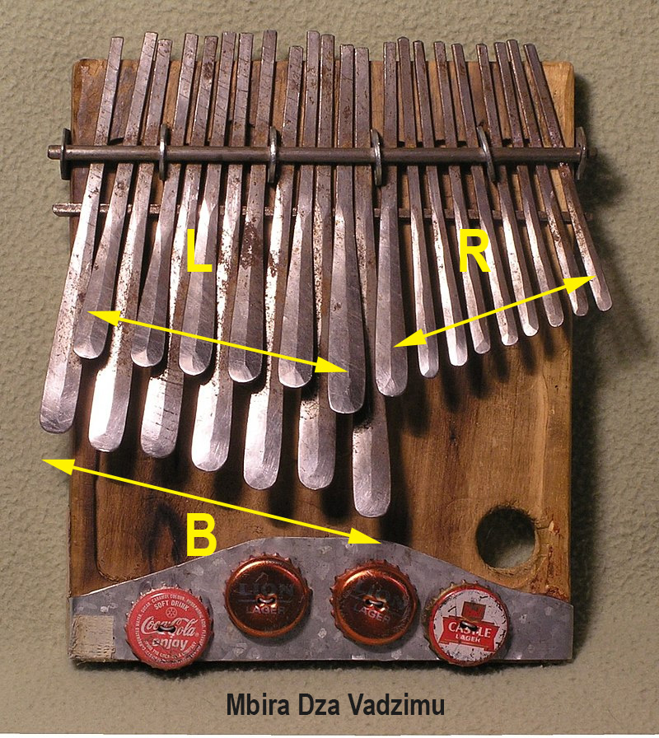
Nr. | Hz (1) | Hz (2) | Hz (3) | Int (1) | Int (2) | Int (3) | Nr. | Hz (1) | Int (1) |  | Hz (1) | Int (1) | T | temp | Centabw.
B1 | 106 | 132 | 114 |  |  |  | B1 | 106 |  | B1 | 106 |  | G#' | 103.8 | 35.87
B2 | 114 | 146 | 140 | 125.96 | 174.52 | 355.67 | B2 | 114 | 125.96 | B2 | 114 | 125.96 | B | 116.5 | -38.16
B3 | 122 | 156 | 157 | 117.42 | 114.69 | 198.41 | B3 | 122 | 117.42 | B3 | 122 | 117.42 | H | 123.5 | -20.75
B4 | 133.5 | 184 | 166 | 155.95 | 285.79 | 96.50 | B4 | 133.5 | 155.95 | B4 | 133.5 | 155.95 | c#' | 130.8 | 35.20
B5 | 160 | 188 | 184 | 313.48 | 37.23 | 178.23 | B5 | 160 | 313.48 | B5 | 160 | 313.48 | d#(e) | 155.6 | 48.68
B6 | 170 | 206 | 201 | 104.96 | 158.29 | 152.99 | B6 | 170 | 104.96 | B6 | 170 | 104.96 | f(e) | 174.6 | -46.36
B7 | 216 | 256 | 256 | 414.60 | 376.20 | 418.74 | L1 | 198 | 263.96 | L1 | 198 |  | g | 196.0 | 17.60
L1 | 198 | 232 | 224 | -150.64 | -170.42 | -231.17 | B7 | 216 | 150.64 | B7 | 216 | 150.64 | a | 220.0 | -31.77
L2 | 284 | 348 | 332 | 624.47 | 701.96 | 681.22 | R1 | 234 | 138.57 | R1 | 234 | 138.57 | b | 233.1 | 6.81
L3 | 244 | 308 | 310 | -262.81 | -211.39 | -118.70 | L3 | 244 | 72.45 | L3 | 244 | 72.45 | h | 246.9 | -20.75
L4 | 310 | 384 | 370 | 414.46 | 381.81 | 306.31 | L2 | 284 | 262.81 | L2 | 284 | 262.81 | c#' | 277.2 | 42.06
L5 | 328 | 416 | 408 | 97.71 | 138.57 | 169.25 | L4 | 310 | 151.65 | L4 | 310 | 151.65 | d#' | 311.1 | -6.28
L6 | 382 | 448 | 456 | 263.85 | 128.30 | 192.56 | L5 | 328 | 97.71 | L5 | 328 | 97.71 | e' | 329.6 | -8.57
R1 | 234 | 284 | 176 | -848.48 | -789.13 | -1648.15 | R2 | 380 | 254.76 | R2 | 380 | 254.76 | f#' | 370.0 | 46.20
R2 | 380 | 448 | 460 | 839.39 | 789.13 | 1663.27 | L6 | 382 | 9.09 | L6 | 382 | 9.09 | g' | 392.0 | -44.72
R3 | 424 | 512 | 512 | 189.68 | 231.17 | 185.41 | R3 | 424 | 180.59 | R3 | 424 | 180.59 | g#' | 415.3 | 35.87
R4 | 464 | 568 | 576 | 156.07 | 179.70 | 203.91 | R4 | 464 | 156.07 | R4 | 464 | 156.07 | b' | 466.2 | -8.05
R5 | 504 | 608 | 648 | 143.16 | 117.82 | 203.91 | R5 | 504 | 143.16 | R5 | 504 | 143.16 | h' | 493.9 | 35.10
R6 | 572 | 688 | 712 | 219.11 | 214.00 | 163.06 | R6 | 572 | 219.11 | R6 | 572 | 219.11 | d" | 587.3 | -45.79
R7 | 624 | 760 | 780 | 150.64 | 172.31 | 157.92 | R7 | 624 | 150.64 | R7 | 624 | 150.64 | d#" | 622.3 | 4.85
R8 | 674 | 840 | 844 | 133.44 | 173.27 | 136.52 | R8 | 674 | 133.44 | R8 | 674 | 133.44 | f" | 698.5 | -61.71
R9 | 772 | 976 | 976 | 235.02 | 259.79 | 251.57 | R9 | 772 | 235.02 | R9 | 772 | 235.02 | g" | 784.0 | -26.68

Mbira-Video
Die Mbria des Demo-Videos https://www.youtube.com/watch?v=NEMWGKxyCFM
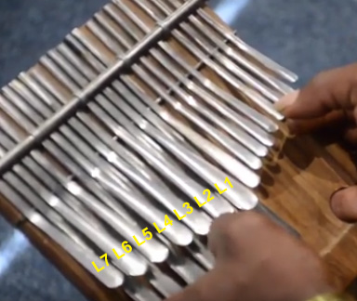
 | gehört | Messung | Intervall | temp. | Centabw.
L1 | g | 195 |  | 196.0 | -8.84
B7 | a | 224 | 240.03 | 220.0 | 31.19
L2 | c' | 267 | 304.01 | 261.6 | 35.20
L3 | d' | 295 | 172.65 | 293.7 | 7.85
L4 | e' | 327 | 178.29 | 329.6 | -13.86
L5 | f' | 358 | 156.80 | 349.2 | 42.95
 |  |  |  |  |  | 7-temperiert
 | gehört | Messung | Intervall | 12-temp. | Centabw. | Interv. | 7-temp.
L1 | g | 195 |  | 196 | -8.84 |  | 195
L2 | c' | 267 | 544.04 | 262 | 35.20 | 514.29 | 262
L3 | d' | 295 | 172.65 | 294 | 7.85 | 171.43 | 295
L4 | e' | 327 | 178.29 | 330 | -13.86 | 171.43 | 326
L5 | f' | 358 | 156.80 | 349 | 42.95 | 171.43 | 361
 |  |  |  |  |  |  |  | Das Instrument hat links 7 (statt sonst 6) Lamellen.

 | beachte die Quarte: L1 - L2 = g - c = 544 Cent entspricht 3 x 171 = 514 Cent!
 | Bemerkung: die Melodie klingt bis auf das f' sehr "rein" - ist es aber nicht!
 | Die Abfolge c-d-e-f ist eher temperiert ca. 170 Cent.
 | Das entspricht 1200/7 = 171,43 Cent

